3แผนบริหารจัดการความเสี่ยง
แบบรายงานแผนบริหารจัดการความเสี่ยงการทุจริต

ศปท. กระทรวงแรงงาน |  | กรมการจัดหางาน

1
การอนุมัติของผู้บริหาร | การเผยแพร่ในเว็บไซต์หน่วยงาน |  | Link เผยแพร่
ยังไม่ผ่านการอนุมัติ | ยังไม่ได้ดำเนินการ

ขั้นตอน | ประเด็นความเสี่ยง | ระดับความเสี่ยง | มาตรการควบคุมความเสี่ยงการทุจริต | วิธีดำเนินการ | ระยะเวลาดำเนินการ | งบประมาณ (บาท) | ผู้รับผิดชอบ
1. ผู้รับบริการยื่นคำขอพร้อมเอกสารและเจ้าหน้าที่ตรวจสอบความครบถ้วนถูกต้องของเอกสาร | เจ้าหน้าที่อาจจะเรียกรับผลประโยชน์เป็นตัวเงินหรือผลประโยชน์อื่นใด กรณีเอกสาร ไม่ครบ หรือต้องการความสะดวกรวดเร็วในการดำเนินการ | ต่ำ | 1. เผยแพร่ขั้นตอนการขอรับใบอนุญาตจัดหางานให้คนหางานทำงานในประเทศ ให้ผู้รับบริการได้รับทราบอย่างชัดเจน เช่น เอกสารที่ต้องนำมายื่นขอรับใบอนุญาตจัดหางานให้คนหางานทำงานในประเทศ หรือกรณีการยื่นเอกสารไม่ครบถ้วน มีความบกพร่องไม่สมบูรณ์ ต้องดำเนินการอย่างไร เป็นต้น 2. จัดให้มีระบบให้ผู้มารับบริการได้รับรู้ช่องทางในการแจ้งเบาะแสการทุจริตหรือประพฤติมิชอบมายังหน่วยงานโดยตรง ๓. ผู้บริหารกำกับ ควบคุมดูแลเจ้าหน้าที่อย่างเคร่งครัด | 1. ประชาสัมพันธ์ชั้นตอนการขอรับใบอนุญาตจัดหางานให้คนหางานทำงานในประเทศผ่านเว็บไซต์ของกรมการจัดหางาน เว็บไซต์และเฟซบุ๊กของกองทะเบียนจัดหางานกลางและคุ้มครองคนหางาน 2. ประชาสัมพันธ์ช่องทางร้องเรียนกรณีการกระทำทุจริตและประพฤติมิชอบผ่านเว็บไซต์ของกรมการจัดหางาน เว็บไซต์และ เฟซบุ๊กของกองทะเบียนจัดหางานกลางและคุ้มครองคนหางาน ๓. จัดประชุมเป็นประจำ มอบนโยบาย กำกับดูแลเรื่องการรับทรัพย์สินอย่างเคร่งครัด | เดือน เม.ย. - ก.ย. 66 | ไม่ใช้งบประมาณ | กองทะเบียนจัดหางานกลางและคุ้มครองคนหางาน
2. เจ้าหน้าที่ออกหนังสือถึงหน่วยงานที่เกี่ยวข้องเพื่อตรวจสอบคุณสมบัติประวัติ/พฤติการณ์ผู้ยื่นขอและยืนยันสัญญาค้ำประกัน (กรณีหลักประกันเป็นสัญญาค้ำประกันของธนาคาร) | เจ้าหน้าที่อาจจะเรียกรับผลประโยชน์เป็นตัวเงินหรือผลประโยชน์อื่นใด กรณีเอกสาร ไม่ครบ หรือต้องการความสะดวกรวดเร็วในการดำเนินการ | ต่ำ | 1. เผยแพร่ขั้นตอนการขอรับใบอนุญาตจัดหางานให้คนหางานทำงานในประเทศ ให้ผู้รับบริการได้รับทราบอย่างชัดเจน เช่น เอกสารที่ต้องนำมายื่นขอรับใบอนุญาตจัดหางานให้คนหางานทำงานในประเทศ หรือกรณีการยื่นเอกสารไม่ครบถ้วน มีความบกพร่องไม่สมบูรณ์ ต้องดำเนินการอย่างไร เป็นต้น 2. จัดให้มีระบบให้ผู้มารับบริการได้รับรู้ช่องทางในการแจ้งเบาะแสการทุจริตหรือประพฤติมิชอบมายังหน่วยงานโดยตรง ๓. ผู้บริหารกำกับ ควบคุมดูแลเจ้าหน้าที่อย่างเคร่งครัด | 1. ประชาสัมพันธ์ชั้นตอนการขอรับใบอนุญาตจัดหางานให้คนหางานทำงานในประเทศผ่านเว็บไซต์ของกรมการจัดหางาน เว็บไซต์และเฟซบุ๊กของกองทะเบียนจัดหางานกลางและคุ้มครองคนหางาน 2. ประชาสัมพันธ์ช่องทางร้องเรียนกรณีการกระทำทุจริตและประพฤติมิชอบผ่านเว็บไซต์ของกรมการจัดหางาน เว็บไซต์และ เฟซบุ๊กของกองทะเบียนจัดหางานกลางและคุ้มครองคนหางาน ๓. จัดประชุมเป็นประจำ มอบนโยบาย กำกับดูแลเรื่องการรับทรัพย์สินอย่างเคร่งครัด | เดือน เม.ย. - ก.ย. 66 | ไม่ใช้งบประมาณ | กองทะเบียนจัดหางานกลางและคุ้มครองคนหางาน
3. หน่วยงานที่เกี่ยวข้องตรวจสอบคุณสมบัติประวัติ/พฤติการณ์ผู้ยื่นขอ (กองทะเบียนจัดหางานกลางและคุ้มครองคนหางาน/สำนักงานจัดหางานกรุงเทพมหานครพื้นที่ที่ผู้ขออนุญาตตั้งสำนักงานอยู่) และยืนยันสัญญาค้ำประกัน (ธนาคาร) /ตรวจสอบสถานที่ตั้งสำนักงานของผู้ยื่นคำขอรับใบอนุญาต | เจ้าหน้าที่อาจจะเรียกรับผลประโยชน์เป็นตัวเงินหรือผลประโยชน์อื่นใด กรณีเอกสาร ไม่ครบ หรือต้องการความสะดวกรวดเร็วในการดำเนินการ | ต่ำ | 1. เผยแพร่ขั้นตอนการขอรับใบอนุญาตจัดหางานให้คนหางานทำงานในประเทศ ให้ผู้รับบริการได้รับทราบอย่างชัดเจน เช่น เอกสารที่ต้องนำมายื่นขอรับใบอนุญาตจัดหางานให้คนหางานทำงานในประเทศ หรือกรณีการยื่นเอกสารไม่ครบถ้วน มีความบกพร่องไม่สมบูรณ์ ต้องดำเนินการอย่างไร เป็นต้น 2. จัดให้มีระบบให้ผู้มารับบริการได้รับรู้ช่องทางในการแจ้งเบาะแสการทุจริตหรือประพฤติมิชอบมายังหน่วยงานโดยตรง ๓. ผู้บริหารกำกับ ควบคุมดูแลเจ้าหน้าที่อย่างเคร่งครัด | 1. ประชาสัมพันธ์ชั้นตอนการขอรับใบอนุญาตจัดหางานให้คนหางานทำงานในประเทศผ่านเว็บไซต์ของกรมการจัดหางาน เว็บไซต์และเฟซบุ๊กของกองทะเบียนจัดหางานกลางและคุ้มครองคนหางาน 2. ประชาสัมพันธ์ช่องทางร้องเรียนกรณีการกระทำทุจริตและประพฤติมิชอบผ่านเว็บไซต์ของกรมการจัดหางาน เว็บไซต์และ เฟซบุ๊กของกองทะเบียนจัดหางานกลางและคุ้มครองคนหางาน ๓. จัดประชุมเป็นประจำ มอบนโยบาย กำกับดูแลเรื่องการรับทรัพย์สินอย่างเคร่งครัด | เดือน เม.ย. - ก.ย. 66 | ไม่ใช้งบประมาณ | กองทะเบียนจัดหางานกลางและคุ้มครองคนหางาน
4. รวบรวมเอกสาร/ผลการตรวจสอบ/ เสนอความเห็นต่อนายทะเบียนจัดหางาน | เจ้าหน้าที่อาจจะเรียกรับผลประโยชน์เป็นตัวเงินหรือผลประโยชน์อื่นใด กรณีเอกสาร ไม่ครบ หรือต้องการความสะดวกรวดเร็วในการดำเนินการ | ต่ำ | 1. เผยแพร่ขั้นตอนการขอรับใบอนุญาตจัดหางานให้คนหางานทำงานในประเทศ ให้ผู้รับบริการได้รับทราบอย่างชัดเจน เช่น เอกสารที่ต้องนำมายื่นขอรับใบอนุญาตจัดหางานให้คนหางานทำงานในประเทศ หรือกรณีการยื่นเอกสารไม่ครบถ้วน มีความบกพร่องไม่สมบูรณ์ ต้องดำเนินการอย่างไร เป็นต้น 2. จัดให้มีระบบให้ผู้มารับบริการได้รับรู้ช่องทางในการแจ้งเบาะแสการทุจริตหรือประพฤติมิชอบมายังหน่วยงานโดยตรง ๓. ผู้บริหารกำกับ ควบคุมดูแลเจ้าหน้าที่อย่างเคร่งคัด | 1. ประชาสัมพันธ์ชั้นตอนการขอรับใบอนุญาตจัดหางานให้คนหางานทำงานในประเทศผ่านเว็บไซต์ของกรมการจัดหางาน เว็บไซต์และเฟซบุ๊กของกองทะเบียนจัดหางานกลางและคุ้มครองคนหางาน 2. ประชาสัมพันธ์ช่องทางร้องเรียนกรณีการกระทำทุจริตและประพฤติมิชอบผ่านเว็บไซต์ของกรมการจัดหางาน เว็บไซต์และ เฟซบุ๊กของกองทะเบียนจัดหางานกลางและคุ้มครองคนหางาน ๓. จัดประชุมเป็นประจำ มอบนโยบาย กำกับดูแลเรื่องการรับทรัพย์สินอย่างเคร่งคัด | เดือน เม.ย. - ก.ย. 66 | ไม่ใช้งบประมาณ | กองทะเบียนจัดหางานกลางและคุ้มครองคนหางาน
5. นายทะเบียนจัดหางานพิจารณา/ลงนาม ในใบอนุญาต | ไม่มีความเสี่ยง | ต่ำ | 1. เผยแพร่ขั้นตอนการขอรับใบอนุญาตจัดหางานให้คนหางานทำงานในประเทศ ให้ผู้รับบริการได้รับทราบอย่างชัดเจน เช่น เอกสารที่ต้องนำมายื่นขอรับใบอนุญาตจัดหางานให้คนหางานทำงานในประเทศ หรือกรณีการยื่นเอกสารไม่ครบถ้วน มีความบกพร่องไม่สมบูรณ์ ต้องดำเนินการอย่างไร เป็นต้น 2. จัดให้มีระบบให้ผู้มารับบริการได้รับรู้ช่องทางในการแจ้งเบาะแสการทุจริตหรือประพฤติมิชอบมายังหน่วยงานโดยตรง ๓. ผู้บริหารกำกับ ควบคุมดูแลเจ้าหน้าที่อย่างเคร่งครัด | 1. ประชาสัมพันธ์ชั้นตอนการขอรับใบอนุญาตจัดหางานให้คนหางานทำงานในประเทศผ่านเว็บไซต์ของกรมการจัดหางาน เว็บไซต์และเฟซบุ๊กของกองทะเบียนจัดหางานกลางและคุ้มครองคนหางาน 2. ประชาสัมพันธ์ช่องทางร้องเรียนกรณีการกระทำทุจริตและประพฤติมิชอบผ่านเว็บไซต์ของกรมการจัดหางาน เว็บไซต์และ เฟซบุ๊กของกองทะเบียนจัดหางานกลางและคุ้มครองคนหางาน ๓. จัดประชุมเป็นประจำ มอบนโยบาย กำกับดูแลเรื่องการรับทรัพย์สินอย่างเคร่งครัด | เดือน เม.ย. - ก.ย. 66 | ไม่ใช้งบประมาณ | กองทะเบียนจัดหางานกลางและคุ้มครองคนหางาน
6. ผู้รับบริการชำระค่าธรรมเนียม/รับใบอนุญาต หมายเหตุ : ผู้รับใบอนุญาตต้องลงลายมือชื่อในใบอนุญาตต่อหน้าเจ้าหน้าที่ | เจ้าหน้าที่อาจจะเรียกรับผลประโยชน์เป็นตัวเงินหรือผลประโยชน์อื่นใด กรณีเอกสาร ไม่ครบ หรือต้องการความสะดวกรวดเร็วในการดำเนินการ | ต่ำ | 1. เผยแพร่ขั้นตอนการขอรับใบอนุญาตจัดหางานให้คนหางานทำงานในประเทศ ให้ผู้รับบริการได้รับทราบอย่างชัดเจน เช่น เอกสารที่ต้องนำมายื่นขอรับใบอนุญาตจัดหางานให้คนหางานทำงานในประเทศ หรือกรณีการยื่นเอกสารไม่ครบถ้วน มีความบกพร่องไม่สมบูรณ์ ต้องดำเนินการอย่างไร เป็นต้น 2. จัดให้มีระบบให้ผู้มารับบริการได้รับรู้ช่องทางในการแจ้งเบาะแสการทุจริตหรือประพฤติมิชอบมายังหน่วยงานโดยตรง ๓. ผู้บริหารกำกับ ควบคุมดูแลเจ้าหน้าที่อย่างเคร่งครัด | 1. ประชาสัมพันธ์ชั้นตอนการขอรับใบอนุญาตจัดหางานให้คนหางานทำงานในประเทศผ่านเว็บไซต์ของกรมการจัดหางาน เว็บไซต์และเฟซบุ๊กของกองทะเบียนจัดหางานกลางและคุ้มครองคนหางาน 2. ประชาสัมพันธ์ช่องทางร้องเรียนกรณีการกระทำทุจริตและประพฤติมิชอบผ่านเว็บไซต์ของกรมการจัดหางาน เว็บไซต์และ เฟซบุ๊กของกองทะเบียนจัดหางานกลางและคุ้มครองคนหางาน ๓. จัดประชุมเป็นประจำ มอบนโยบาย กำกับดูแลเรื่องการรับทรัพย์สินอย่างเคร่งครัด | เดือน เม.ย. - ก.ย. 66 | ไม่ใช้งบประมาณ | กองทะเบียนจัดหางานกลางและคุ้มครองคนหางาน

5 รายงานผลการจัดการความเสี่ยง
แบบรายงานผลการดำเนินการแผนบริหารจัดการความเสี่ยงการทุจริต

ศปท. กระทรวง | ชื่อหน่วยงาน | การอนุมัติของผู้บริหาร | การเผยแพร่ในเว็บไซต์หน่วยงาน | Link เผยแพร่
ศปท. กระทรวงแรงงาน | กรมการจัดหางาน |  | ยังไม่ได้ดำเนินการ

ขั้นตอน | ระดับความเสี่ยง | มาตรการควบคุมความเสี่ยงการทุจริต | ผลการดำเนินการ | https://www.facebook.com/DoeCepd?locale=th_TH
1. ผู้รับบริการยื่นคำขอพร้อมเอกสารและเจ้าหน้าที่ตรวจสอบความครบถ้วนถูกต้องของเอกสาร | ต่ำ | 1. เผยแพร่ขั้นตอนการขอรับใบอนุญาตจัดหางานให้คนหางานทำงานในประเทศ ให้ผู้รับบริการได้รับทราบอย่างชัดเจน เช่น เอกสารที่ต้องนำมายื่นขอรับใบอนุญาตจัดหางานให้คนหางานทำงานในประเทศ หรือกรณีการยื่นเอกสารไม่ครบถ้วน มีความบกพร่องไม่สมบูรณ์ ต้องดำเนินการอย่างไร เป็นต้น 2. จัดให้มีระบบให้ผู้มารับบริการได้รับรู้ช่องทางในการแจ้งเบาะแสการทุจริตหรือประพฤติมิชอบมายังหน่วยงานโดยตรง ๓. ผู้บริหารกำกับ ควบคุมดูแลเจ้าหน้าที่อย่างเคร่งครัด | 1. ประชาสัมพันธ์ชั้นตอนการขอรับใบอนุญาตจัดหางานให้คนหางานทำงานในประเทศผ่านเว็บไซต์ของกรมการจัดหางาน เว็บไซต์และเฟซบุ๊กของกองทะเบียนจัดหางานกลางและคุ้มครองคนหางาน 2. ประชาสัมพันธ์ช่องทางร้องเรียนกรณีการกระทำทุจริตและประพฤติมิชอบผ่านเว็บไซต์ของกรมการจัดหางาน เว็บไซต์และ เฟซบุ๊กของกองทะเบียนจัดหางานกลางและคุ้มครองคนหางาน ๓. จัดประชุมเป็นประจำ มอบนโยบาย กำกับดูแลเรื่องการรับทรัพย์สินอย่างเคร่งครัด | 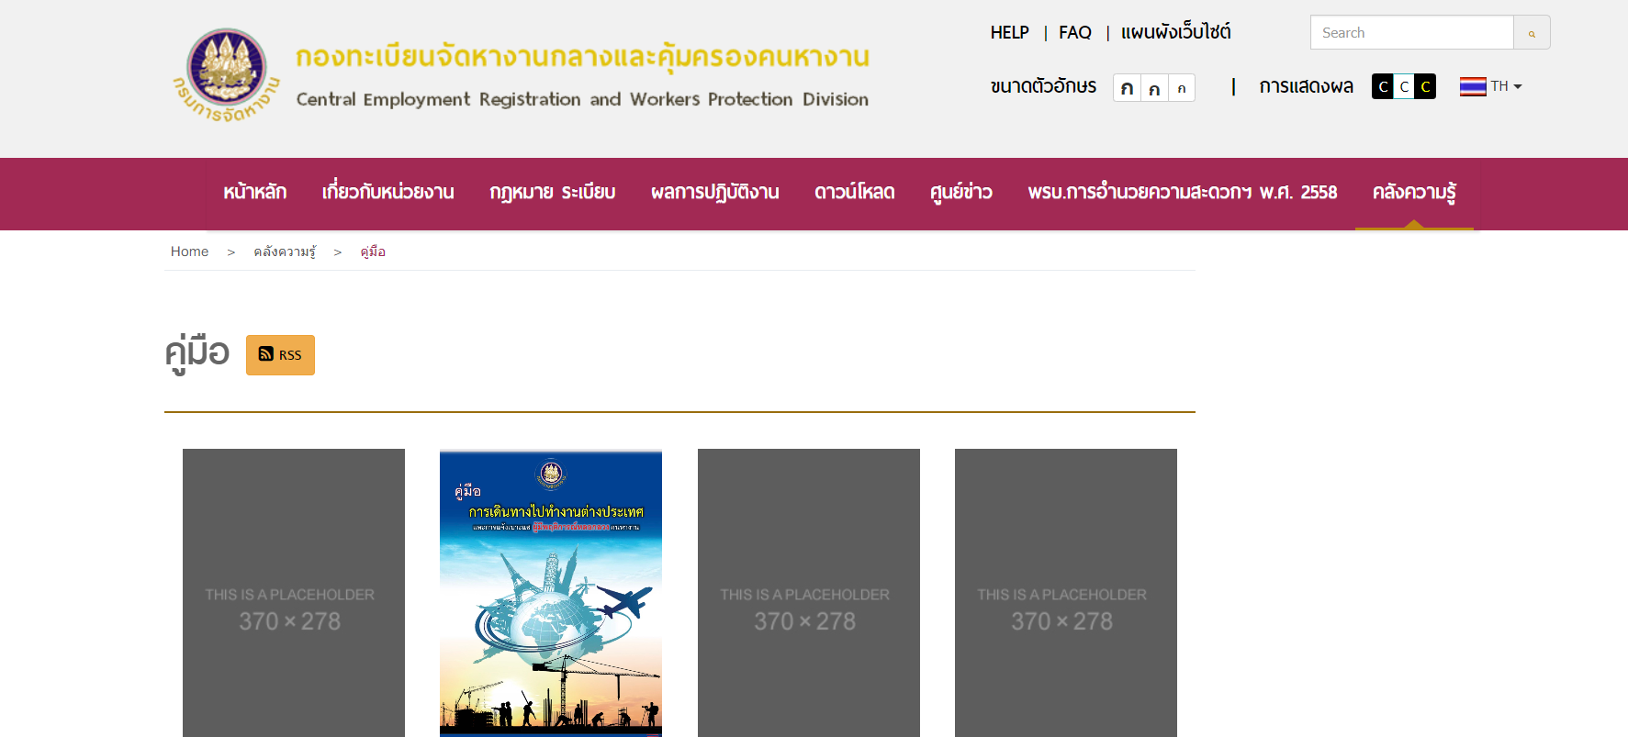
2. เจ้าหน้าที่ออกหนังสือถึงหน่วยงานที่เกี่ยวข้องเพื่อตรวจสอบคุณสมบัติ ประวัติ/พฤติการณ์ผู้ยื่นขอและยืนยันสัญญาค้ำประกัน (กรณีหลักประกันเป็นสัญญาค้ำประกันของธนาคาร) | ต่ำ | 1. เผยแพร่ขั้นตอนการขอรับใบอนุญาตจัดหางานให้คนหางานทำงานในประเทศ ให้ผู้รับบริการได้รับทราบอย่างชัดเจน เช่น เอกสารที่ต้องนำมายื่นขอรับใบอนุญาตจัดหางานให้คนหางานทำงานในประเทศ หรือกรณีการยื่นเอกสารไม่ครบถ้วน มีความบกพร่องไม่สมบูรณ์ ต้องดำเนินการอย่างไร เป็นต้น 2. จัดให้มีระบบให้ผู้มารับบริการได้รับรู้ช่องทางในการแจ้งเบาะแสการทุจริตหรือประพฤติมิชอบมายังหน่วยงานโดยตรง ๓. ผู้บริหารกำกับ ควบคุมดูแลเจ้าหน้าที่อย่างเคร่งครัด | 1. ประชาสัมพันธ์ชั้นตอนการขอรับใบอนุญาตจัดหางานให้คนหางานทำงานในประเทศผ่านเว็บไซต์ของกรมการจัดหางาน เว็บไซต์และเฟซบุ๊กของกองทะเบียนจัดหางานกลางและคุ้มครองคนหางาน 2. ประชาสัมพันธ์ช่องทางร้องเรียนกรณีการกระทำทุจริตและประพฤติมิชอบผ่านเว็บไซต์ของกรมการจัดหางาน เว็บไซต์และ เฟซบุ๊กของกองทะเบียนจัดหางานกลางและคุ้มครองคนหางาน ๓. จัดประชุมเป็นประจำ มอบนโยบาย กำกับดูแลเรื่องการรับทรัพย์สินอย่างเคร่งครัด - วันที่ 21 มีนาคม 2566 เวลา 09.30 น. นายไพโรจน์ โชติกเสถียร อธิบดีกรมการจัดหางาน ได้ประกาศนโยบายไม่รับของขวัญและของกำนัลทุกชนิดจากการปฏิบัติหน้าที่ (No Gift Policy) ให้กับผู้บริหารและบุคลากรของกรมการจัดหางานในการประชุมกรมการจัดหางาน ครั้งที่ 3/2566 ณ ห้องประชุมเทียน อัชกุล ชั้น 10 กรมการจัดหางาน และได้ร่วมกับผู้บริหารและบุคลากรกรมการจัดหางานแสดงสัญลักษณ์ Zero Tolerance คนไทยไม่ทนต่อการทุจริต เพื่อปลุกจิตสำนึกหรือสร้างวัฒนธรรมให้กับ เจ้าหน้าที่ของกรมการจัดหางานในการปฏิเสธการรับของขวัญและของกำนัลทุกชนิดจากการปฏิบัติหน้าที่ - ผู้อำนวยการกองทะเบียนกลางและคุ้มครองคนหางาน ประชุมการปฏิบัติงานและมอบนโยบายการดำเนินการอย่างโปร่งใส เป็นประจำทุกเดือน | 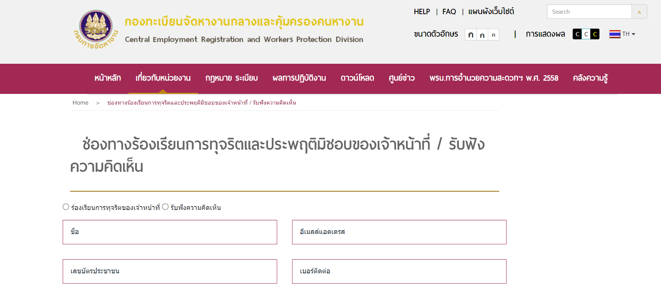 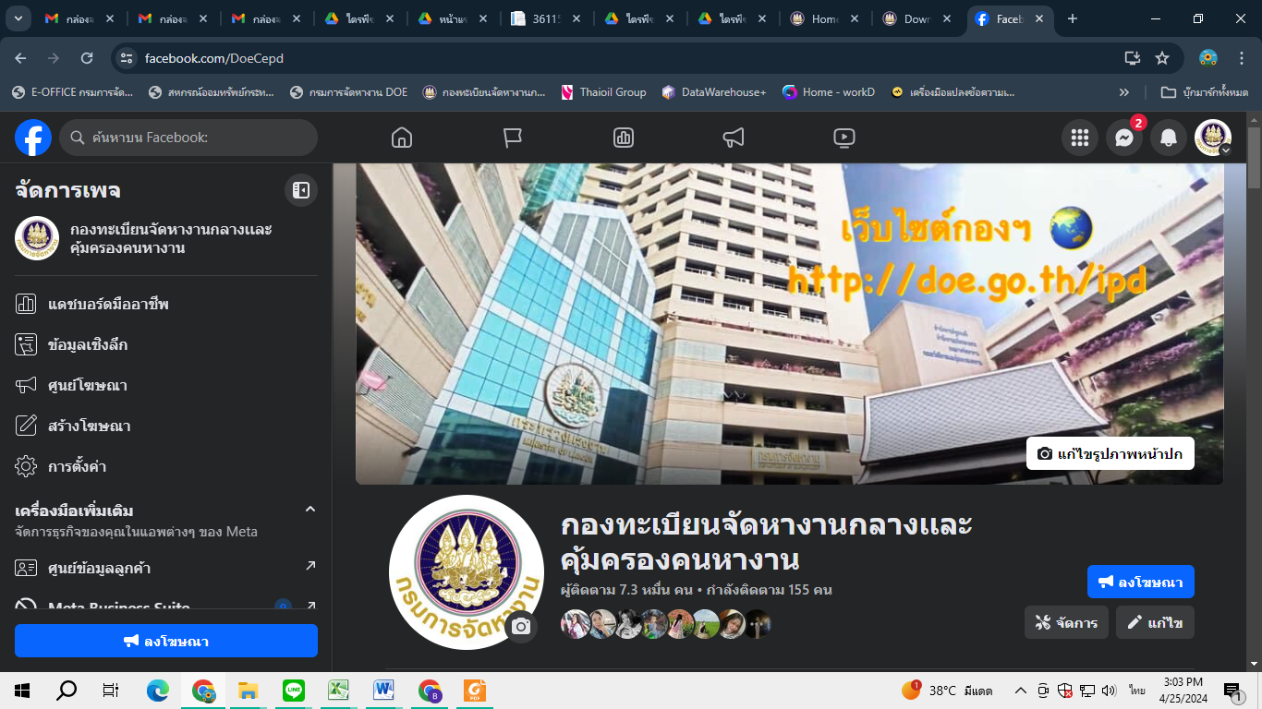
3. หน่วยงานที่เกี่ยวข้องตรวจสอบคุณสมบัติประวัติ/พฤติการณ์ผู้ยื่นขอ (กองทะเบียนจัดหางานกลางและคุ้มครองคนหางาน/สำนักงานจัดหางานกรุงเทพมหานครพื้นที่ที่ผู้ขออนุญาตตั้งสำนักงานอยู่) และยืนยันสัญญาค้ำประกัน (ธนาคาร) /ตรวจสอบสถานที่ตั้งสำนักงานของผู้ยื่นคำขอรับใบอนุญาต | ต่ำ | 1. เผยแพร่ขั้นตอนการขอรับใบอนุญาตจัดหางานให้คนหางานทำงานในประเทศ ให้ผู้รับบริการได้รับทราบอย่างชัดเจน เช่น เอกสารที่ต้องนำมายื่นขอรับใบอนุญาตจัดหางานให้คนหางานทำงานในประเทศ หรือกรณีการยื่นเอกสารไม่ครบถ้วน มีความบกพร่องไม่สมบูรณ์ ต้องดำเนินการอย่างไร เป็นต้น 2. จัดให้มีระบบให้ผู้มารับบริการได้รับรู้ช่องทางในการแจ้งเบาะแสการทุจริตหรือประพฤติมิชอบมายังหน่วยงานโดยตรง ๓. ผู้บริหารกำกับ ควบคุมดูแลเจ้าหน้าที่อย่างเคร่งครัด | 1. ประชาสัมพันธ์ชั้นตอนการขอรับใบอนุญาตจัดหางานให้คนหางานทำงานในประเทศผ่านเว็บไซต์ของกรมการจัดหางาน เว็บไซต์และเฟซบุ๊กของกองทะเบียนจัดหางานกลางและคุ้มครองคนหางาน 2. ประชาสัมพันธ์ช่องทางร้องเรียนกรณีการกระทำทุจริตและประพฤติมิชอบผ่านเว็บไซต์ของกรมการจัดหางาน เว็บไซต์และ เฟซบุ๊กของกองทะเบียนจัดหางานกลางและคุ้มครองคนหางาน ๓. จัดประชุมเป็นประจำ มอบนโยบาย กำกับดูแลเรื่องการรับทรัพย์สินอย่างเคร่งครัด | 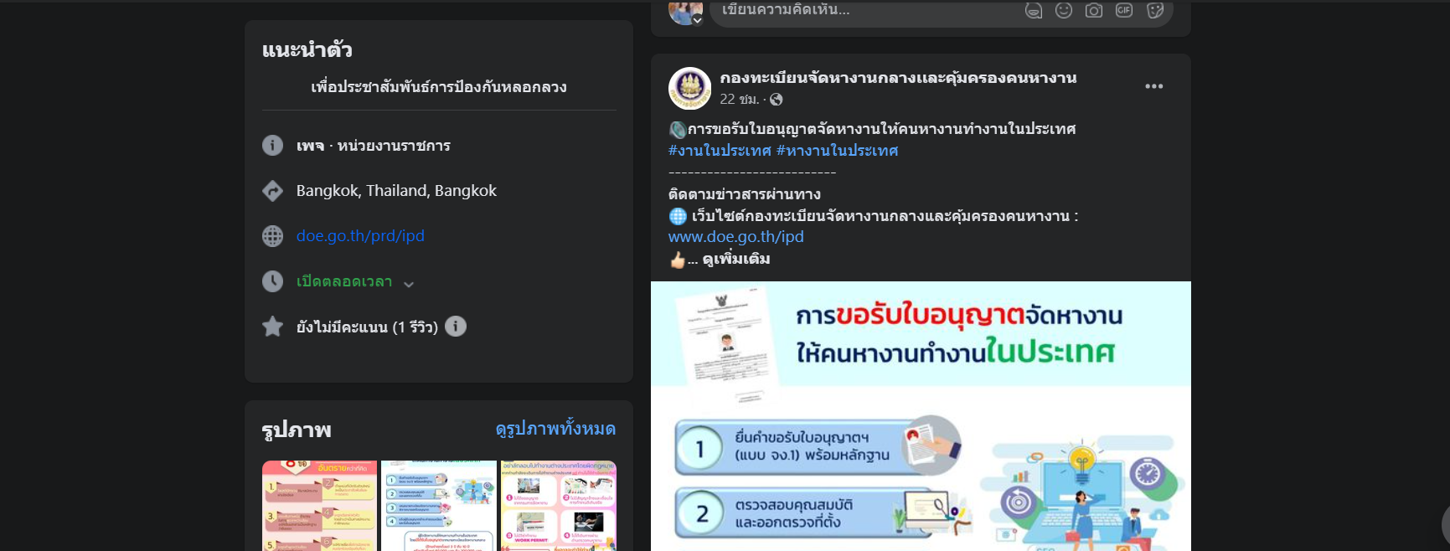
4. รวบรวมเอกสาร/ผลการตรวจสอบ/เสนอความเห็นต่อนายทะเบียนจัดหางาน | ต่ำ | 1. เผยแพร่ขั้นตอนการขอรับใบอนุญาตจัดหางานให้คนหางานทำงานในประเทศ ให้ผู้รับบริการได้รับทราบอย่างชัดเจน เช่น เอกสารที่ต้องนำมายื่นขอรับใบอนุญาตจัดหางานให้คนหางานทำงานในประเทศ หรือกรณีการยื่นเอกสารไม่ครบถ้วน มีความบกพร่องไม่สมบูรณ์ ต้องดำเนินการอย่างไร เป็นต้น 2. จัดให้มีระบบให้ผู้มารับบริการได้รับรู้ช่องทางในการแจ้งเบาะแสการทุจริตหรือประพฤติมิชอบมายังหน่วยงานโดยตรง ๓. ผู้บริหารกำกับ ควบคุมดูแลเจ้าหน้าที่อย่างเคร่งครัด | 1. ประชาสัมพันธ์ชั้นตอนการขอรับใบอนุญาตจัดหางานให้คนหางานทำงานในประเทศผ่านเว็บไซต์ของกรมการจัดหางาน เว็บไซต์และเฟซบุ๊กของกองทะเบียนจัดหางานกลางและคุ้มครองคนหางาน 2. ประชาสัมพันธ์ช่องทางร้องเรียนกรณีการกระทำทุจริตและประพฤติมิชอบผ่านเว็บไซต์ของกรมการจัดหางาน เว็บไซต์และ เฟซบุ๊กของกองทะเบียนจัดหางานกลางและคุ้มครองคนหางาน ๓. จัดประชุมเป็นประจำ มอบนโยบาย กำกับดูแลเรื่องการรับทรัพย์สินอย่างเคร่งครัด | 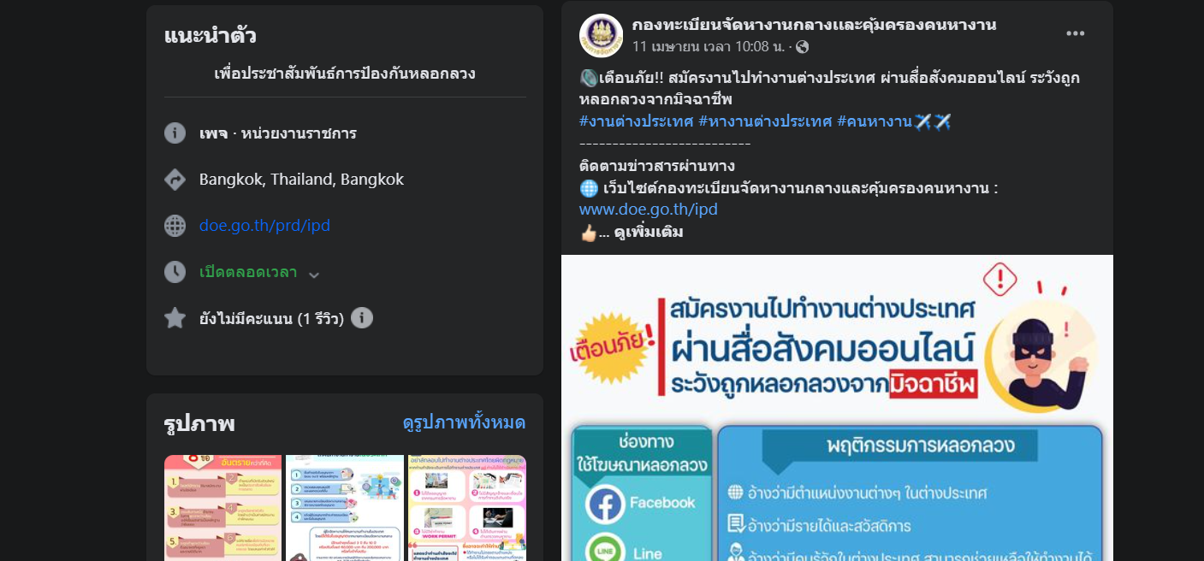
5. นายทะเบียนจัดหางานพิจารณา/ลงนามในใบอนุญาต | ต่ำ | 1. เผยแพร่ขั้นตอนการขอรับใบอนุญาตจัดหางานให้คนหางานทำงานในประเทศ ให้ผู้รับบริการได้รับทราบอย่างชัดเจน เช่น เอกสารที่ต้องนำมายื่นขอรับใบอนุญาตจัดหางานให้คนหางานทำงานในประเทศ หรือกรณีการยื่นเอกสารไม่ครบถ้วน มีความบกพร่องไม่สมบูรณ์ ต้องดำเนินการอย่างไร เป็นต้น 2. จัดให้มีระบบให้ผู้มารับบริการได้รับรู้ช่องทางในการแจ้งเบาะแสการทุจริตหรือประพฤติมิชอบมายังหน่วยงานโดยตรง ๓. ผู้บริหารกำกับ ควบคุมดูแลเจ้าหน้าที่อย่างเคร่งครัด | 1. ประชาสัมพันธ์ชั้นตอนการขอรับใบอนุญาตจัดหางานให้คนหางานทำงานในประเทศผ่านเว็บไซต์ของกรมการจัดหางาน เว็บไซต์และเฟซบุ๊กของกองทะเบียนจัดหางานกลางและคุ้มครองคนหางาน 2. ประชาสัมพันธ์ช่องทางร้องเรียนกรณีการกระทำทุจริตและประพฤติมิชอบผ่านเว็บไซต์ของกรมการจัดหางาน เว็บไซต์และ เฟซบุ๊กของกองทะเบียนจัดหางานกลางและคุ้มครองคนหางาน ๓. จัดประชุมเป็นประจำ มอบนโยบาย กำกับดูแลเรื่องการรับทรัพย์สินอย่างเคร่งครัด | 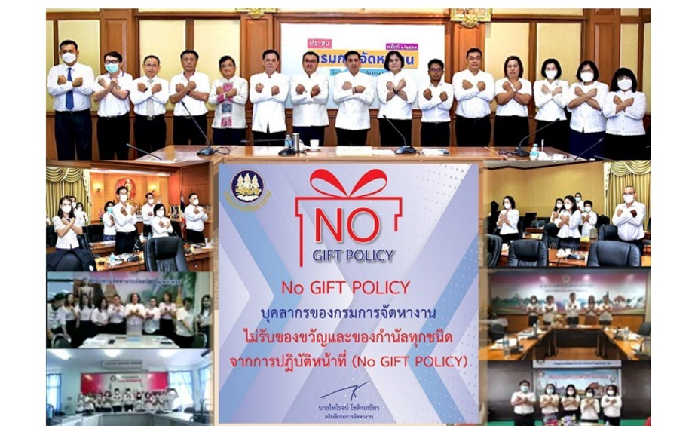
6. ผู้รับบริการชำระค่าธรรมเนียม/รับใบอนุญาต หมายเหตุ : ผู้รับใบอนุญาตต้องลงลายมือชื่อในใบอนุญาตต่อหน้าเจ้าหน้าที่ | ต่ำ | 1. เผยแพร่ขั้นตอนการขอรับใบอนุญาตจัดหางานให้คนหางานทำงานในประเทศ ให้ผู้รับบริการได้รับทราบอย่างชัดเจน เช่น เอกสารที่ต้องนำมายื่นขอรับใบอนุญาตจัดหางานให้คนหางานทำงานในประเทศ หรือกรณีการยื่นเอกสารไม่ครบถ้วน มีความบกพร่องไม่สมบูรณ์ ต้องดำเนินการอย่างไร เป็นต้น 2. จัดให้มีระบบให้ผู้มารับบริการได้รับรู้ช่องทางในการแจ้งเบาะแสการทุจริตหรือประพฤติมิชอบมายังหน่วยงานโดยตรง ๓. ผู้บริหารกำกับ ควบคุมดูแลเจ้าหน้าที่อย่างเคร่งครัด | 1. ประชาสัมพันธ์ชั้นตอนการขอรับใบอนุญาตจัดหางานให้คนหางานทำงานในประเทศผ่านเว็บไซต์ของกรมการจัดหางาน เว็บไซต์และเฟซบุ๊กของกองทะเบียนจัดหางานกลางและคุ้มครองคนหางาน 2. ประชาสัมพันธ์ช่องทางร้องเรียนกรณีการกระทำทุจริตและประพฤติมิชอบผ่านเว็บไซต์ของกรมการจัดหางาน เว็บไซต์และ เฟซบุ๊กของกองทะเบียนจัดหางานกลางและคุ้มครองคนหางาน ๓. จัดประชุมเป็นประจำ มอบนโยบาย กำกับดูแลเรื่องการรับทรัพย์สินอย่างเคร่งครัด | 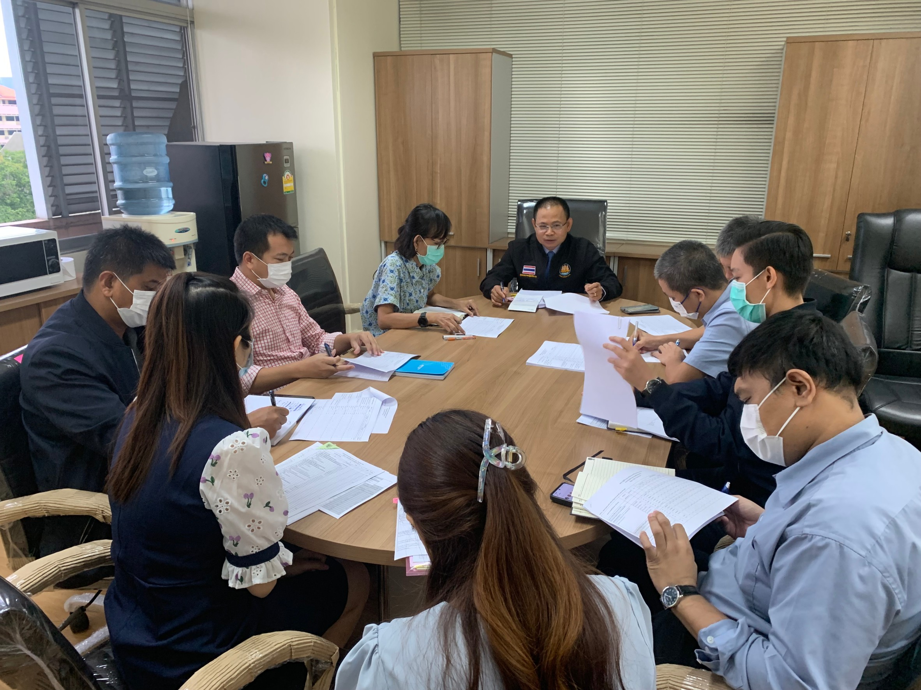
 |  |  |  | 